Vacances
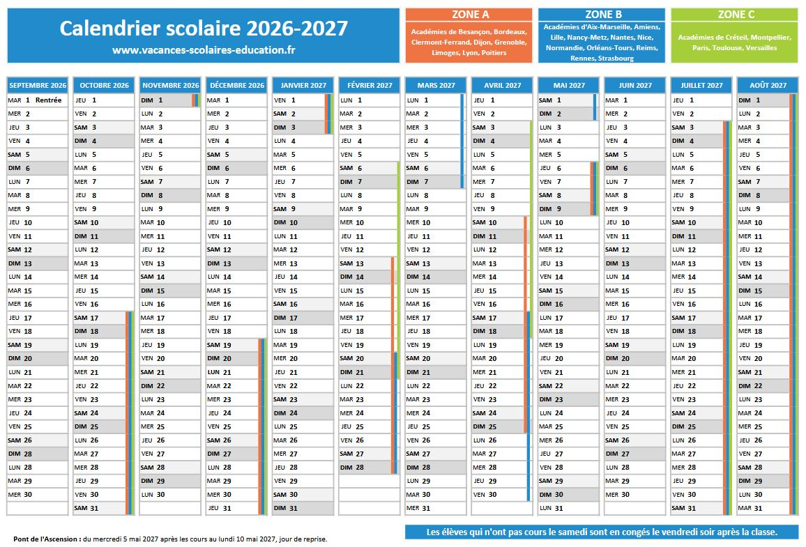

Zone A:

Zone B:

Zone C:

